1.รวม
โครงการภายใต้แผนแม่บทย่อย : 010103 การเมืองมีเสถียรภาพ และธรรมาภิบาลสูงขึ้น
กรุณา Log in เข้าระบบ eMENSCR ก่อนดำเนินการ Click ที่ link โครงการนั้น ๆ
หมายเหตุ : หากไม่ Login จะไม่สามารถดูรายละเอียดโครงการได้
โครงการที่ปรากฎเป็นโครงการที่ผ่านการอนุมัติจากผู้บริหาร (M7) ของหน่วยงานเท่านั้น (ข้อมูล ณ เดือนมีนาคม 2565)

ชื่อโครงการ/การดำเนินงาน | ชื่อโครงการ | ยุทธศาสตร์ชาติที่เกี่ยวข้องโดยตรง (ข้อความ) | ปีงบประมาณ | วันที่เริ่มต้นโครงการ | วันที่สิ้นสุดโครงการ | หน่วยงานระดับกองหรือเทียบเท่า | หน่วยงานระดับกรมหรือเทียบเท่า | หน่วยงานระดับกระทรวงหรือเทียบเท่า | ประเภทโครงการ | องค์ประกอบ | ปัจจัย
หลักสูตรการพัฒนาการเมืองและการเลือกตั้งระดับสูง รุ่นที่ 6 พตส.6 | หลักสูตรการพัฒนาการเมืองและการเลือกตั้งระดับสูง รุ่นที่ 6 พตส.6 | ด้านความมั่นคง | 2558 | เมษายน 2558 | กันยายน 2564 | สำนักพัฒนาบุคลากร | สำนักงานคณะกรรมการการเลือกตั้ง | องค์กรอิสระ |  | 010103V04 | 010103V04F03
โครงการจัดตั้งศูนย์อำนวยการรักษาความสงบเรียบร้อยการจัดการเลือกตั้ง สำนักงานตำรวจแห่งชาติ | โครงการจัดตั้งศูนย์อำนวยการรักษาความสงบเรียบร้อยการจัดการเลือกตั้ง สำนักงานตำรวจแห่งชาติ | ด้านความมั่นคง | 2562 | ธันวาคม 2561 | มีนาคม 2562 | กองยุทธศาสตร์ สำนักงานยุทธศาสตร์ตำรวจ | สำนักงานตำรวจแห่งชาติ | หน่วยงานขึ้นตรงนายกรัฐมนตรี |  | 010103V03 | 010103V03F01
บริหารและพัฒนาศูนย์ส่งเสริมและพัฒนาเครือข่ายชุมชนท้องถิ่นด้านประชาธิปไตย | บริหารและพัฒนาศูนย์ส่งเสริมและพัฒนาเครือข่ายชุมชนท้องถิ่นด้านประชาธิปไตย | ด้านความมั่นคง | 2562 | ตุลาคม 2561 | กันยายน 2562 | คณะมนุษยศาสตร์และสังคมศาสตร์ | มหาวิทยาลัยราชภัฏกำแพงเพชร | กระทรวงการอุดมศึกษา วิทยาศาสตร์ วิจัยและนวัตกรรม |  | 010103V01 | 010103V01F01
โครงการติดตามประเมินผลการดำเนินการรณรงค์เผยแพร่และประชาสัมพันธ์การเลือกตั้งสมาชิกสภาผู้แทนราษฎร จังหวัดนครปฐม | โครงการติดตามประเมินผลการดำเนินการรณรงค์เผยแพร่และประชาสัมพันธ์การเลือกตั้งสมาชิกสภาผู้แทนราษฎร จังหวัดนครปฐม | ด้านความมั่นคง | 2562 | กุมภาพันธ์ 2562 | เมษายน 2562 | สำนักงานศึกษาธิการจังหวัดนครปฐม | สำนักงานปลัดกระทรวงศึกษาธิการ | กระทรวงศึกษาธิการ |  | 010103V04 | 010103V04F06
สมาชิกสภานิติบัญญัติแห่งชาติ/สมาชิกวุฒิสภาพบประชาชน | สมาชิกสภานิติบัญญัติแห่งชาติ/สมาชิกวุฒิสภาพบประชาชน | ด้านความมั่นคง | 2562 | ตุลาคม 2561 | กันยายน 2562 | สำนักนโยบายและแผน | สำนักงานเลขาธิการวุฒิสภา | หน่วยงานของรัฐสภา |  | 010103V04 | 010103V04F02
โครงการประชาสัมพันธ์เชิงรุกเพื่อเผยแพร่ผลงานของสภานิติบัญญัติแห่งชาติ | โครงการประชาสัมพันธ์เชิงรุกเพื่อเผยแพร่ผลงานของสภานิติบัญญัติแห่งชาติ | ด้านความมั่นคง | 2562 | ตุลาคม 2561 | กันยายน 2562 | สำนักนโยบายและแผน | สำนักงานเลขาธิการวุฒิสภา | หน่วยงานของรัฐสภา |  | 010103V04 | 010103V04F05
การส่งเสริมประชาธิปไตยและการมีส่วนร่วมของประชาชน | การส่งเสริมประชาธิปไตยและการมีส่วนร่วมของประชาชน | ด้านความมั่นคง | 2562 | พฤศจิกายน 2561 | กันยายน 2562 | สำนักนโยบายและแผน | สำนักงานเลขาธิการวุฒิสภา | หน่วยงานของรัฐสภา |  | 010103V04 | 010103V04F01
การประชาสัมพันธ์เผยแพร่ความรู้ความเข้าใจเกี่ยวกับบทบาทหน้าที่และอำนาจของ สภานิติบัญญัติแห่งชาติและการสร้างภาพลักษณ์องค์กร | การประชาสัมพันธ์เผยแพร่ความรู้ความเข้าใจเกี่ยวกับบทบาทหน้าที่และอำนาจของ สภานิติบัญญัติแห่งชาติและการสร้างภาพลักษณ์องค์กร | ด้านความมั่นคง | 2562 | ตุลาคม 2561 | กันยายน 2562 | สำนักนโยบายและแผน | สำนักงานเลขาธิการวุฒิสภา | หน่วยงานของรัฐสภา |  | 010103V04 | 010103V04F04
โครงการพัฒนามาตรฐานในการปฏิบัติงาน (พัฒนามาตรฐานการตรวจการเพื่อมุ่งสู่ Smart ECT) | โครงการพัฒนามาตรฐานในการปฏิบัติงาน (พัฒนามาตรฐานการตรวจการเพื่อมุ่งสู่ Smart ECT) | ด้านความมั่นคง | 2562 | มิถุนายน 2564 | กันยายน 2564 | สำนักผู้ตรวจการ | สำนักงานคณะกรรมการการเลือกตั้ง | องค์กรอิสระ |  | 010103V03 | 010103V03F02
โครงการประชาสัมพันธ์สร้างความรู้ ความเข้าใจ การเมืองการปกครองในระบอบประชาธิปไตย อันมีพระมหากษัตริย์ทรงเป็นประมุข | โครงการประชาสัมพันธ์สร้างความรู้ ความเข้าใจ การเมืองการปกครองในระบอบประชาธิปไตย อันมีพระมหากษัตริย์ทรงเป็นประมุข | ด้านความมั่นคง | 2562 | ตุลาคม 2561 | กันยายน 2563 | สำนักพัฒนานโยบายและแผนการประชาสัมพันธ์ | กรมประชาสัมพันธ์ | สำนักนายกรัฐมนตรี |  | 010103V04 | 010103V04F04
โครงการประชาสัมพันธ์สร้างการมีส่วนร่วมของประชาชนในการเลือกตั้งท้องถิ่น | โครงการประชาสัมพันธ์สร้างการมีส่วนร่วมของประชาชนในการเลือกตั้งท้องถิ่น | ด้านความมั่นคง | 2562 | ตุลาคม 2561 | กันยายน 2563 | สำนักพัฒนานโยบายและแผนการประชาสัมพันธ์ | กรมประชาสัมพันธ์ | สำนักนายกรัฐมนตรี |  | 010103V01 | 010103V01F01
โครงการขับเคลื่อนงานการติดตามและประเมินสถานการณ์ความมั่นคงภายในประเทศด้านสังคมจิตวิทยา และมนุษยชน | โครงการขับเคลื่อนงานการติดตามและประเมินสถานการณ์ความมั่นคงภายในประเทศด้านสังคมจิตวิทยา และมนุษยชน | ด้านความมั่นคง | 2562 | ตุลาคม 2561 | กันยายน 2562 | สำนักยุทธศาสตร์ความมั่นคงภายในประเทศ | สำนักงานสภาความมั่นคงแห่งชาติ | สำนักนายกรัฐมนตรี |  | 010103V04 | 010103V04F06
โครงการพัฒนามาตรฐานในการปฏิบัติงาน | โครงการพัฒนามาตรฐานในการปฏิบัติงาน | ด้านความมั่นคง | 2563 | กุมภาพันธ์ 2563 | กันยายน 2564 | สำนักการคลัง | สำนักงานคณะกรรมการการเลือกตั้ง | องค์กรอิสระ |  | 010103V03 | 010103V03F02
สภานักเรียนเพื่อส่งเสริมประชาธิปไตยในสถานศึกษา | สภานักเรียนเพื่อส่งเสริมประชาธิปไตยในสถานศึกษา | ด้านความมั่นคง | 2563 | ตุลาคม 2562 | กันยายน 2563 | สำนักงานเขตพื้นที่การศึกษามัธยมศึกษา เขต 18 (ชลบุรี-ระยอง) | สำนักงานคณะกรรมการการศึกษาขั้นพื้นฐาน | กระทรวงศึกษาธิการ |  | 010103V01 | 010103V01F01
เสริมสร้างคุณธรรมจริยธรรมและธรรมาภิบาลในสถานศึกษา (โครงการโรงเรียนสุจริต) | เสริมสร้างคุณธรรมจริยธรรมและธรรมาภิบาลในสถานศึกษา (โครงการโรงเรียนสุจริต) | ด้านความมั่นคง | 2563 | พฤศจิกายน 2562 | กันยายน 2563 | สำนักงานเขตพื้นที่การศึกษามัธยมศึกษา เขต 31 (นครราชสีมา) | สำนักงานคณะกรรมการการศึกษาขั้นพื้นฐาน | กระทรวงศึกษาธิการ |  | 010103V04 | 010103V04F07
ส่งเสริมการดำเนินงานกิจกรรมลูกเสือ เนตรนารี ของสำนักงานเขตพื้นที่การศึกษามัธยมศึกษา เขต 9 ประจำปี 2563 | ส่งเสริมการดำเนินงานกิจกรรมลูกเสือ เนตรนารี ของสำนักงานเขตพื้นที่การศึกษามัธยมศึกษา เขต 9 ประจำปี 2563 | ด้านความมั่นคง | 2563 | กรกฎาคม 2563 | กันยายน 2563 | สำนักงานเขตพื้นที่การศึกษามัธยมศึกษา เขต 9 (สุพรรณบุรี-นครปฐม) | สำนักงานคณะกรรมการการศึกษาขั้นพื้นฐาน | กระทรวงศึกษาธิการ |  | 010103V01 | 010103V01F02
โรงเรียนคุณธรรม สพฐ. ปีงบประมาณ 2563 | โรงเรียนคุณธรรม สพฐ. ปีงบประมาณ 2563 | ด้านความมั่นคง | 2563 | กรกฎาคม 2563 | กันยายน 2563 | สำนักงานเขตพื้นที่การศึกษามัธยมศึกษา เขต 9 (สุพรรณบุรี-นครปฐม) | สำนักงานคณะกรรมการการศึกษาขั้นพื้นฐาน | กระทรวงศึกษาธิการ |  | 010103V03 | 010103V03F03
โครงการเผยแพร่ความรู้เกี่ยวกับการเมือง การปกครองและบทบาท หน้าที่ และอำนาจของวุฒิสภาสู่เยาวชนในสถาบันการศึกษา (สภาจำลองสัญจร) | โครงการเผยแพร่ความรู้เกี่ยวกับการเมือง การปกครองและบทบาท หน้าที่ และอำนาจของวุฒิสภาสู่เยาวชนในสถาบันการศึกษา (สภาจำลองสัญจร) | ด้านความมั่นคง | 2563 | ตุลาคม 2562 | กันยายน 2563 | สำนักนโยบายและแผน | สำนักงานเลขาธิการวุฒิสภา | หน่วยงานของรัฐสภา |  | 010103V04 | 010103V04F04
การจัดทำวารสาร “สารวุฒิสภา” ในรูปแบบหนังสือ และ e-Book | การจัดทำวารสาร “สารวุฒิสภา” ในรูปแบบหนังสือ และ e-Book | ด้านความมั่นคง | 2563 | ตุลาคม 2562 | กันยายน 2563 | สำนักนโยบายและแผน | สำนักงานเลขาธิการวุฒิสภา | หน่วยงานของรัฐสภา |  | 010103V04 | 010103V04F01
การจัดการแข่งขันโต้วาทีระดับมัธยมศึกษา เพื่อส่งเสริมวัฒนธรรมทางการเมืองการปกครองในระบอบประชาธิปไตยอันมีพระมหากษัตริย์ทรงเป็นประมุข | การจัดการแข่งขันโต้วาทีระดับมัธยมศึกษา เพื่อส่งเสริมวัฒนธรรมทางการเมืองการปกครองในระบอบประชาธิปไตยอันมีพระมหากษัตริย์ทรงเป็นประมุข | ด้านความมั่นคง | 2563 | ตุลาคม 2562 | กันยายน 2563 | สำนักนโยบายและแผน | สำนักงานเลขาธิการวุฒิสภา | หน่วยงานของรัฐสภา |  | 010103V01 | 010103V01F01
โครงการเสริมสร้างความพร้อมแก่ท้องถิ่น หลักสูตร “กระบวนการเสริมสร้างผู้นำ นักประชาธิปไตยแบบมีส่วนร่วม” | โครงการเสริมสร้างความพร้อมแก่ท้องถิ่น หลักสูตร “กระบวนการเสริมสร้างผู้นำ นักประชาธิปไตยแบบมีส่วนร่วม” | ด้านความมั่นคง | 2563 | ตุลาคม 2562 | กันยายน 2563 | สำนักนโยบายและแผน | สำนักงานเลขาธิการวุฒิสภา | หน่วยงานของรัฐสภา |  | 010103V01 | 010103V01F01
สมาชิกวุฒิสภาพบประชาชน | สมาชิกวุฒิสภาพบประชาชน | ด้านความมั่นคง | 2563 | ตุลาคม 2562 | กันยายน 2563 | สำนักนโยบายและแผน | สำนักงานเลขาธิการวุฒิสภา | หน่วยงานของรัฐสภา |  | 010103V03 | 010103V03F03
โครงการประชาสัมพันธ์เชิงรุกในยุคดิจิทัลเพื่อการพัฒนาและเสริมสร้างการเมืองในระบอบประชาธิปไตยอันมีพระมหากษัตริย์ทรงเป็นประมุขและการมีส่วนร่วมของประชาชน (Digital PR for Democracy and public participation) | โครงการประชาสัมพันธ์เชิงรุกในยุคดิจิทัลเพื่อการพัฒนาและเสริมสร้างการเมืองในระบอบประชาธิปไตยอันมีพระมหากษัตริย์ทรงเป็นประมุขและการมีส่วนร่วมของประชาชน (Digital PR for Democracy and public participation) | ด้านความมั่นคง | 2563 | ตุลาคม 2562 | กันยายน 2563 | สำนักนโยบายและแผน | สำนักงานเลขาธิการวุฒิสภา | หน่วยงานของรัฐสภา |  | 010103V04 | 010103V04F04
(เต็มปี) โครงการพัฒนาผู้นำนักประชาธิปไตยสำหรับเยาวชนด้วยกระบวนการลูกเสือ ประจำปีงบประมาณ ๒๕๖๓ | (เต็มปี) โครงการพัฒนาผู้นำนักประชาธิปไตยสำหรับเยาวชนด้วยกระบวนการลูกเสือ ประจำปีงบประมาณ ๒๕๖๓ | ด้านความมั่นคง | 2563 | ตุลาคม 2562 | กันยายน 2563 | สำนักนโยบายและแผน | สำนักงานเลขาธิการวุฒิสภา | หน่วยงานของรัฐสภา |  | 010103V04 | 010103V04F07
(เต็มปี) โครงการเผยแพร่ความรู้เกี่ยวกับการเมือง การปกครองและบทบาท หน้าที่ และอำนาจของวุฒิสภาสู่เยาวชนในสถาบันการศึกษา (สภาจำลองสัญจร) | (เต็มปี) โครงการเผยแพร่ความรู้เกี่ยวกับการเมือง การปกครองและบทบาท หน้าที่ และอำนาจของวุฒิสภาสู่เยาวชนในสถาบันการศึกษา (สภาจำลองสัญจร) | ด้านความมั่นคง | 2563 | ตุลาคม 2562 | กันยายน 2563 | สำนักนโยบายและแผน | สำนักงานเลขาธิการวุฒิสภา | หน่วยงานของรัฐสภา |  | 010103V01 | 010103V01F01
(เต็มปี) โครงการอบรมวิทยากรเผยแพร่ประชาธิปไตย | (เต็มปี) โครงการอบรมวิทยากรเผยแพร่ประชาธิปไตย | ด้านความมั่นคง | 2563 | เมษายน 2563 | กรกฎาคม 2563 | สำนักนโยบายและแผน | สำนักงานเลขาธิการวุฒิสภา | หน่วยงานของรัฐสภา |  | 010103V01 | 010103V01F01
(เต็มปี) การจัดทำหนังสือ “สรุปผลงานวุฒิสภา” ในรูปแบบหนังสือ และ e-Book | (เต็มปี) การจัดทำหนังสือ “สรุปผลงานวุฒิสภา” ในรูปแบบหนังสือ และ e-Book | ด้านความมั่นคง | 2563 | มีนาคม 2563 | กันยายน 2563 | สำนักนโยบายและแผน | สำนักงานเลขาธิการวุฒิสภา | หน่วยงานของรัฐสภา |  | 010103V01 | 010103V01F02
...

2.Pivot VC
...
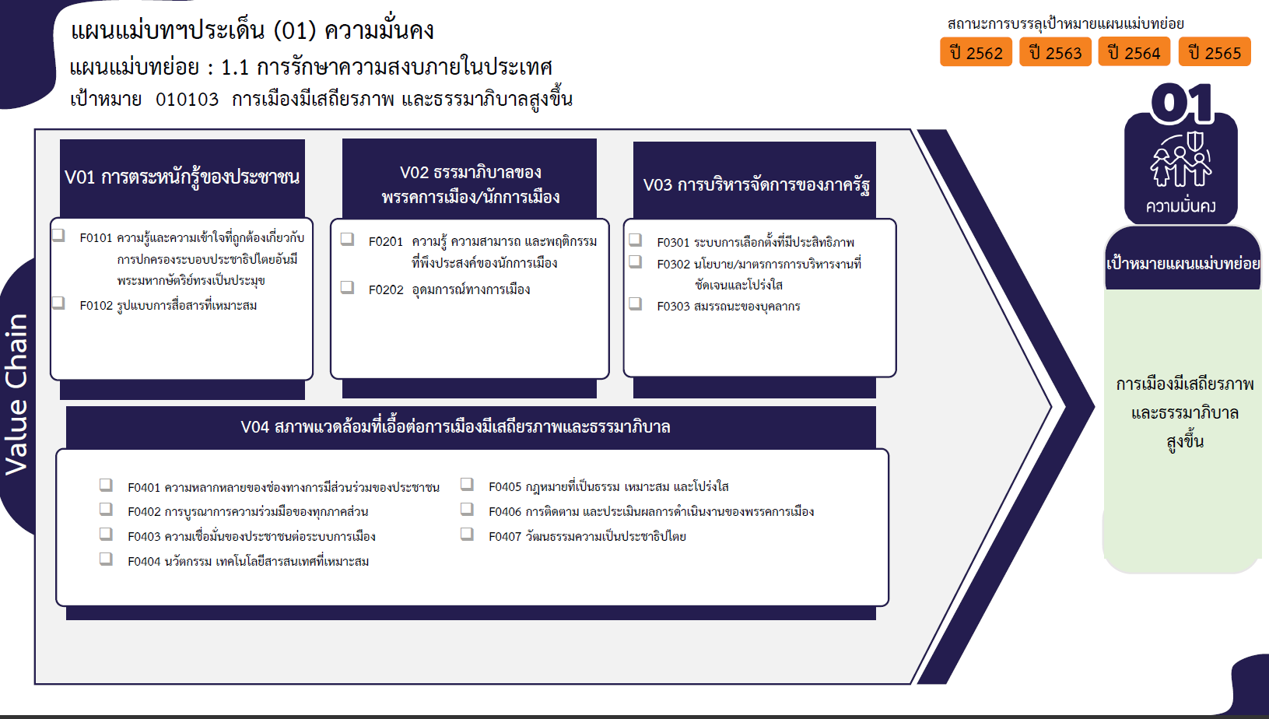
ปีงบประมาณ
2558 | 2562 | 2563 | 2564 | 2565 | จำนวนโครงการ
 | 2 | 16 | 27 | 26 | 71
 | 2 | 11 | 27 | 26 | 66
 |  | 5 |  |  | 5
1 โครงการ
5 โครงการ
 |  | 1 | 2 | 2 | 5
66 โครงการ
4 โครงการ
13 โครงการ
 |  |  |  | 1 | 1
5 โครงการ
0 โครงการ
 |  | 1 | 2 | 1 | 4
 | 2 | 7 | 8 | 1 | 18
รวม 71 โครงการ
รวม 5 โครงการ
รวม 18 โครงการ
 | 1 | 1 | 3 |  | 5
 | 1 | 4 | 4 |  | 9
11 โครงการ
 |  | 2 | 1 | 1 | 4
4 โครงการ
4 โครงการ
3 โครงการ
1 | 7 | 14 | 14 | 2 | 38
2 โครงการ
4 โครงการ
 | 1 | 1 | 9 |  | 11
10 โครงการ
 | 1 | 1 | 1 | 1 | 4
1 |  |  | 1 |  | 2
รวม 38 โครงการ
 | 2 | 6 | 2 |  | 10
 | 1 | 1 | 1 | 1 | 4
 | 2 | 1 |  |  | 3
 |  | 4 |  |  | 4
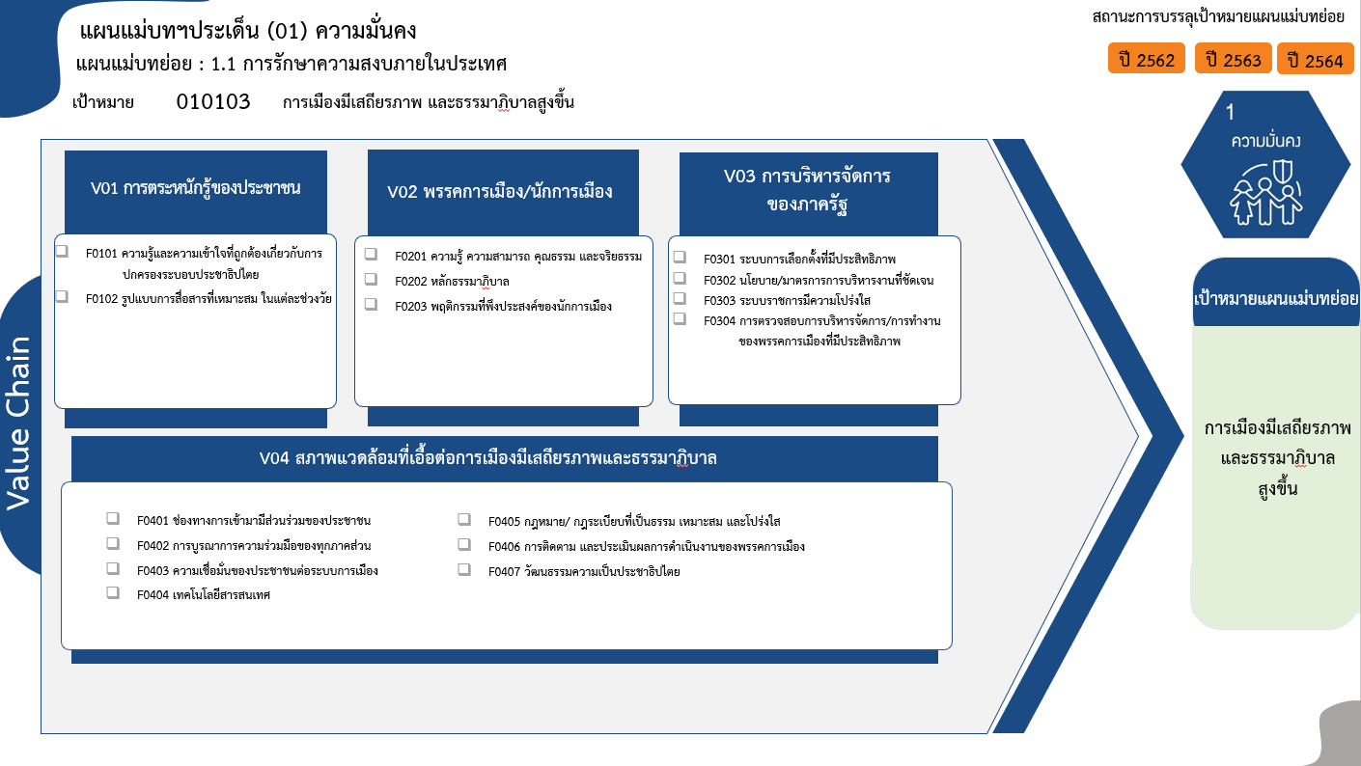
รวม 71 โครงการ
65 โครงการ
6 โครงการ
1 โครงการ
3 โครงการ
0 โครงการ
5 โครงการ
รวม 4 โครงการ
รวม 17 โครงการ
รวม 38 โครงการ
9 โครงการ
3 โครงการ
0 โครงการ
11 โครงการ
4 โครงการ
2 โครงการ
10 โครงการ
4 โครงการ
3 โครงการ
4 โครงการ
รวมทั้งสิ้น 130 โครงการ
1 | 11 | 38 | 51 | 31 | 132

